상품제안서
시즈넬 카카오 밀키텀블러+코마사 40수 타올2개 선물세트 | 상품코드: S40474

 |  |  |  |  |  |  | 02-713-8555 | www.synergygift.co.kr
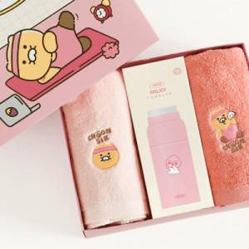

【상세/제작정보】 | <p><span style="color: rgb(51, 51, 51); font-family: NexonLv1Gothic, sans-serif; font-size: 14pt; letter-spacing: -0.3px; text-align: center;">※ 쇼핑백 구매시 별도 문의 바랍니다.</span></p><p>&nbsp;​ ​ ​&nbsp;</p>

【인쇄/포장옵션】 | 스티커, 디퓨저스티커 / 포장지포장

【공급단가】 | 수량 | 50~ | 100~ | 300~ | 500~ | 1,000~
*VAT별도 | 단가 | 36,750원 | 36,160원 | 35,280원 | 34,390원 | 33,810원

【상품 URL】 | https://www.synergygift.co.kr:443/src/goods_detail.php?gdno=40474

